상품제안서
7치젓가락[나무젓가락,종이케이스포함]-인쇄포함 | 상품코드: S18728

 |  |  |  |  |  |  | 02-713-8555 | www.synergygift.co.kr
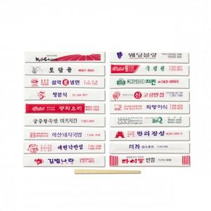

【상세/제작정보】 | .

【인쇄/포장옵션】 | 기타 / 포장불가능

【공급단가】 | 수량 | 6,000~ | 10,000~ | 20,000~ | 30,000~ | 50,000~
*VAT별도 | 단가 | 20원 | 20원 | 20원 | 20원 | 20원

【상품 URL】 | https://www.synergygift.co.kr:443/src/goods_detail.php?gdno=5469

